Page de garde
Compendium des analyses du laboratoire CHCA - VIVALIA LIBRAMONT
Date de la dernière mise à jour : 04/11/2024 - Référence : PG-LABO-054

Vous pouvez effectuer une recherche dans le compendium de deux manières différentes : 1) Soit en utilisant l'outil ci-dessous : choisissez le secteur qui vous intéresse, puis sélectionnez une analyse dans la liste déroulante. Les informations liées à l'analyse s'afficheront automatiquement. 2) Soit en parcourant les onglets situés dans le bandeau en bas de page. Sélectionnez le secteur qui vous intéresse, puis appuyez sur Ctrl+F pour ouvrir l'outil de recherche. Saisissez un mot-clé et cliquez sur 'Suivant'. Vous pouvez également effectuer une recherche simultanée sur toutes les pages. Pour ce faire, tapez le mot-clé dans l'outil de recherche, cliquez sur 'Options', sélectionnez 'Dans : Classeur', puis cliquez sur 'Suivant'."

Secteur | Analyse | Type de matériel biologique | Matériel d'échantillonnage | Volume minimum | Diluant | Conditions de collecte | Conditions de transport | Conditions et durée de conservation AVANT analyse | Labo sous traitant | Addresse sous-traitant | N° Téléphone sous-traitant | Conditions de conservation APRES analyse | Délai d'ajoursoursout de l'analyse (doit refléter ce qui est pratiqué au labo) | Délai de réalisation (TAT moyen) | Centrifugation (nombre de G nécessaire) | Autre matériel d'échantillonnage accepté | Date de mise à jour
Bactériologie |  | #N/A | #N/A | #N/A | / | #N/A | #N/A | #N/A | #N/A | #N/A | #N/A | #N/A | #N/A | #N/A | / | #N/A | #N/A
Biologie Moléculaire |  | #N/A | #N/A | #N/A | / | #N/A | #N/A | #N/A | #N/A | #N/A | #N/A | #N/A | #N/A | #N/A | #N/A | #N/A | #N/A
Hématologie, hémostase, immuno-hémato et cytologie |  | #N/A | #N/A | #N/A | / | #N/A | #N/A | #N/A | #N/A | #N/A | #N/A | #N/A | #N/A | #N/A | #N/A | #N/A | #N/A
Biochimie |  | #N/A | #N/A | #N/A | #N/A | #N/A | #N/A | #N/A | #N/A | #N/A | #N/A | #N/A | #N/A | #N/A | #N/A | #N/A | #N/A
Chimie spéciale : sérologie, hormonologie, immunologie, allergologie, techniques chromatographiques, toxicologie |  | #N/A | #N/A | #N/A | #N/A | #N/A | #N/A | #N/A | #N/A | #N/A | #N/A | #N/A | #N/A | #N/A | #N/A | #N/A | #N/A

Matériel d'échantillonnage | Exemple |  | Abréviation | Description
Bidon urine 24h |  |  | TA | Température ambiante
Pot à urine (stérile) | 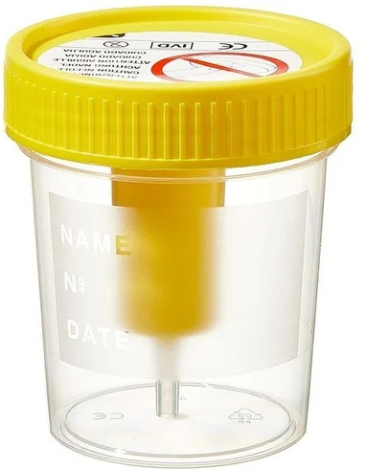 |  | LCR | Liquide céphalo-rachidien
Pot à selle (stérile) |  |  | LBA | Lavage broncho-alvéolaire
Tube sec
Tube EDTA
Tube hépariné
Tube citraté
Tube fluoré
Seringue héparinée

